general
 |  |  |  |  |  |  |  |  |  |  |  |  |  |  |  |  |  |  | VEDENÍ PRO VYSOKÝ PŘEKLAD (HL)
Zvol jazyk: |  |  |  |  | Šířka otvoru |  |  | mm
Select a language: |  |  |  |  |  |  |  |  |  |  |  |  |  |  |  |  |  |  |  | HL max 4100 mm;
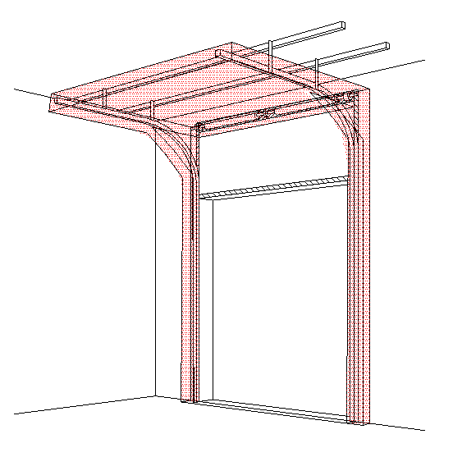
B
Wählen Sie eine Sprache: |  |  | CZ |  | Výška otvoru |  |  | mm |  |  | Prosím, vyplňte pole, která jsou označena barevně! |  |  |  |  |  |  |  |  | W max 8000 mm; H max 6500 mm; max. 40 m2
Wybierz język:
Sélectionner une langue: |  |  |  |  | Volný prostor nad překladem |  |  | mm
Valige keel
Valitse kieli: |  |  |  |  | Ovládání
Выберите язык: |  |  |  |  |  |  |  |  |  |  |  |  | ŘEZ A-A
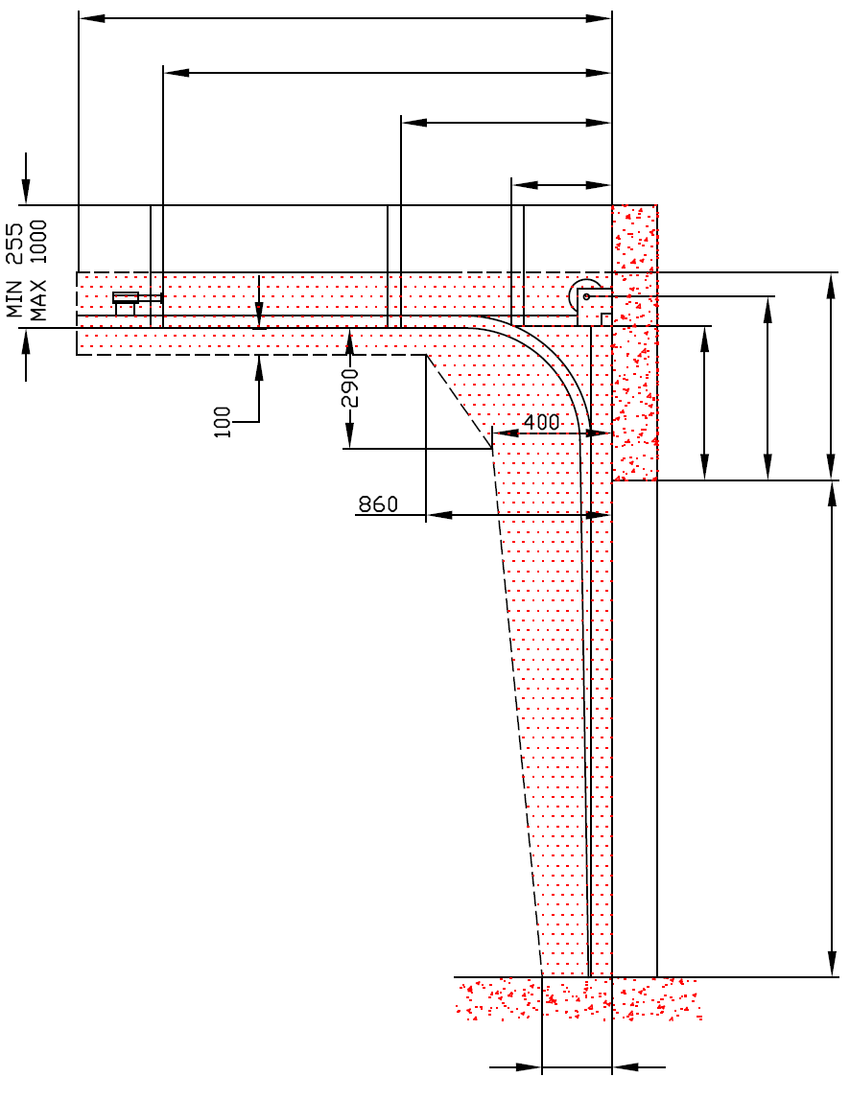
 |  |  |  |  | Typ panelu |  |  |  |  |  |  | D=
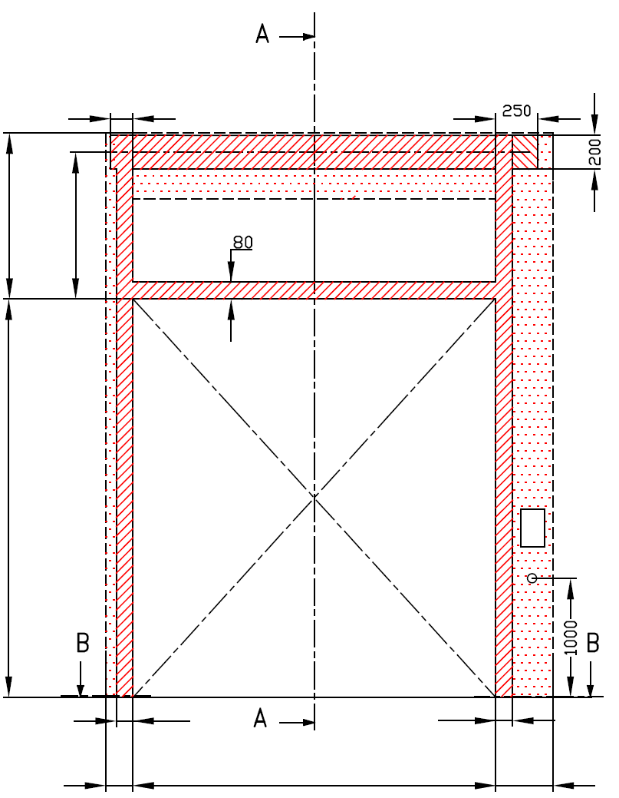
 |  | POHLED ZEVNITŘ |  |  |  |  |  |  |  |  |  | X=
Y=
 |  |  |  |  | Typ vedení

 | 120

 |  |  |  |  |  |  |  |  |  |  |  |  |  |  | HL= -270 |  | F=
 |  |  |  |  |  | MONTÁŽNÍ PLOCHA PRO MOTOR ( L nebo R ) |  |  |  |  |  |  |  |  |  | A=

F= | A= |  |  |  |  | nezbytný boční prostor pro motor nebo řetězový pohon ( L nebo R ) |  |  |  |  |  |  |  |  |  |  |  |  |  |  | Montáž na cihlové zdivo

 |  |  |  |  |  | NEZBYTNÝ VOLNÝ PROSTOR |  |  |  |  |  |  |  |  |  |  |  |  |  |  | Montáž na porobeton
H= |  |  |  |  |  | osa cca 1.400 až 1.500 mm od podlahy
 |  |  |  |  |  |  |  |  |  |  |  |  |  |  |  |  | H=
 |  |  |  |  |  | montážní plocha pro řídící jednotku motoru, rozměr 250 x 400 mm
 |  |  |  |  |  | zásuvka CEE 16 A, 5P, 400 V, jištěno 6 A (10 A) jističem, proudový chránič I=30 mA
 |  |  |  |  |  |  |  |  |  |  |  |  |  |  |  |  |  |  |  |  | Montáž na opláštění
 | 125 |  |  |  |  | 125

 | 100 |  |  | 100 |  |  |  |  |  |  |  |  |  | 250
R=
L= | 125 | W= | 0 |  | 125 |  |  | sklon podlahy


B
 |  |  | ŘEZ B-B

250

 |  |  |  |  |  |  |  |  |  |  |  |  |  | NEZBYTNÁ MONTÁŽNÍ PLOCHA |  |  |  |  |  | NEZBYTNÝ VOLNÝ PROSTOR
 |  | L+W+R= | 250
 |  |  |  |  |  |  |  |  |  |  |  |  |  | MONTÁŽNÍ PLOCHA PRO MOTOR ( L nebo R )

POZNÁMKA:

Plocha, která se montuje, musí být rovná a pevná a všechny montážní plochy musí být v jedné rovině. |  |  |  |  |  |  |  |  |  |  |  |  |  | PRÁCE, KTERÉ MUSÍ BÝT PROVEDENY ZÁKAZNÍKEM PŘED MONTÁŽÍ, POKUD NEBYLO DOHODNUTO JINAK
Otvor musí být svislý a obdélníkový.
Podlaha musí být rovná a vodorovná. |  |  |  |  |  |  |  |  |  |  |  |  |  | Konstrukční:
Když 1 1/4" hřídel, tak překlad automaticky HL+360 a osa hřídele HL+210 mm |  |  |  |  |  |  |  |  |  |  |  |  |  | Příprava montážních ploch pro vedení vrat a pro pružiny.
Rozměry jsou v mm |  |  |  | Ruční ovládání |  |  |  |  | Volný prostor nad překladem
W = | Šířka otvoru |  |  | L/R | Obě strany |  |  | min. 125 | F |  |  | 0
H = | Výška otvoru |  |  | D | Hloubka vedení |  | H - HL + 1000 |  |  |  |  |  |  | Nezbytné montážní plochy a volný prostor dle nákresu.
HL= | Zvýšené vedení |  |  | Ovládání elektricky nebo řetězovým převodem |  |  |  |  | Zvýšené vedení |  |  |  |  | Elekrická příprava (pro elektricky ovládaná sekční vrata):
F = | Volný prostor nad překladem |  |  | L/R | Motor nebo řetěz. př. |  |  | min. 375 | HL | -270 | -270 | -270 |  | Zásuvka CEE 16 A, 5P, 400 V = zásuvka s nulovým a zemnícím vodičem
A = | Osa hřídele nad překladem |  |  | D | Hloubka vedení |  | H - HL + 1000 |  | HL < 1370 & H< 4800 |  |  | HL + 270
L = | Volný prostor vlevo |  |  |  |  |  |  |  | 1370 = < HL < 3050 & H< 4800 |  |  | HL + 320 |  | Sestavil: |  | Upravil: |  | Schváleno - datum: |  | Název souboru: |  | Datum: | Měřítko | Formát:
R = | Volný prostor vravo |  |  |  |  |  |  |  | 3050 = < HL < 4100 |  |  | HL + 360 |  | K. Luňák |  | R. Kříž |  | 2019-09-24 |  | STP |  | 2019-09-24 | - | A3
D = | Hloubka vedení |  |  |  |  |  |  |  | Osa hřídele nad překladem |  |  |  |  | http://door-documents.com/en/indy-installation-drawing-hl |  |  |  | STAVEBNÍ PŘIPRAVENOST VEDENÍ PRO VYSOKÝ PŘEKLAD (HL)

X = | Kotvící bod č. 1 |  |  |  |  |  |  |  | A |  | -110
Y = | Kotvící bod č. 2 |  |  |  |  |  |  |  | HL< 1370 |  | HL +160
Z = | Kotvící bod č. 3 |  |  | Kotvící bod, když je |  | D>=4500 |  |  | HL< 3050 |  | HL +190
 |  |  |  | X | Kotvící bod č. 1 |  | H-HL+500 | 770 | HL< 4100 |  | HL +210
 |  |  |  | Y | Kotvící bod č. 2 |  | (X/3)*2 | 513 |  |  |  |  |  |  |  |  |  | VEDENÍ PRO VYSOKÝ PŘEKLAD (HL) |  |  |  | Kód: | Verze:
 |  |  |  | Y2 | Kotvící bod č. 3 |  | X/3 | 257 |  |  |  |  |  |  |  |  |  |  |  |  |  | 010-1 | 2029

SW-R
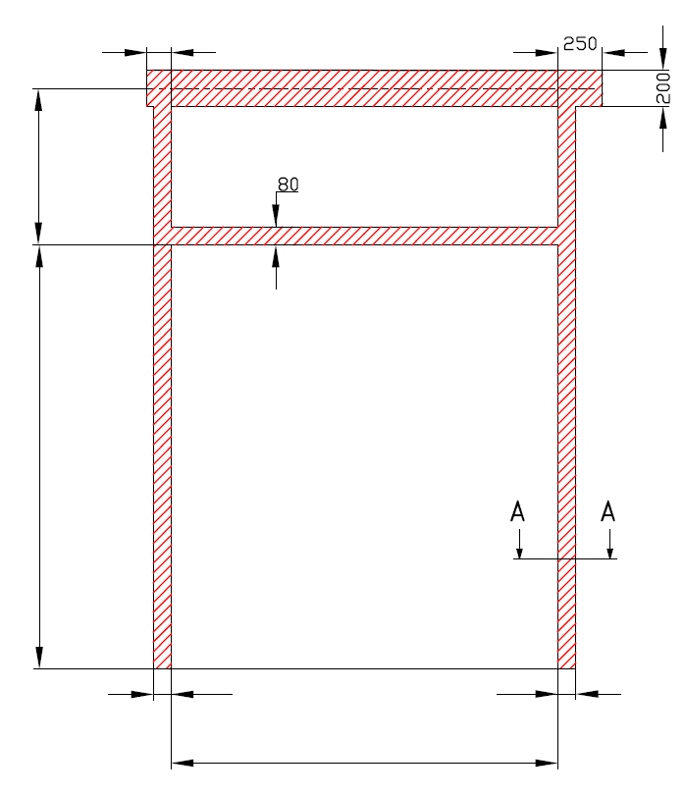
A=
 | 120

H=

 |  |  | 100 |  |  | 100
W=
 |  |  |  |  | 0


 |  | RÁM - VEDENÍ PRO VYSOKÝ PŘEKLAD (HL)

 |  | Umístění motoru |  | Na pravé straně

 |  | Sestavil:

 |  | Upravil:

 |  | Datum:

SW-L
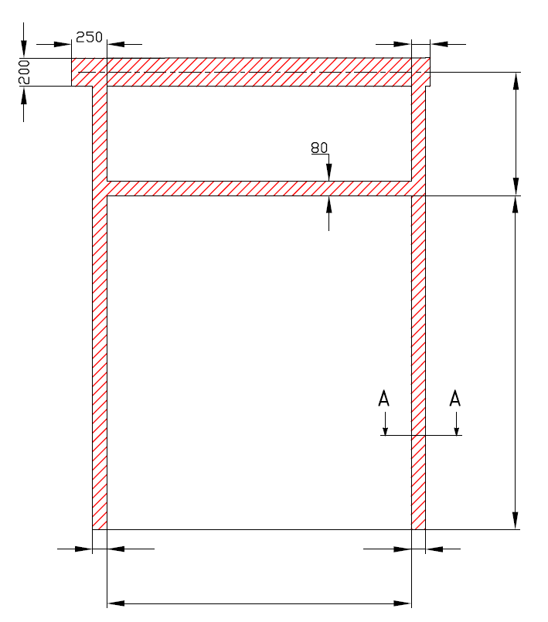
A=
 |  |  |  | 120

 |  |  |  |  | H=

 | 100 |  | 100
W=
 |  | 0

RÁM - VEDENÍ PRO VYSOKÝ PŘEKLAD (HL)

Umístění motoru |  | Na levé straně

Sestavil:

Upravil:

Datum:

